Hoja1
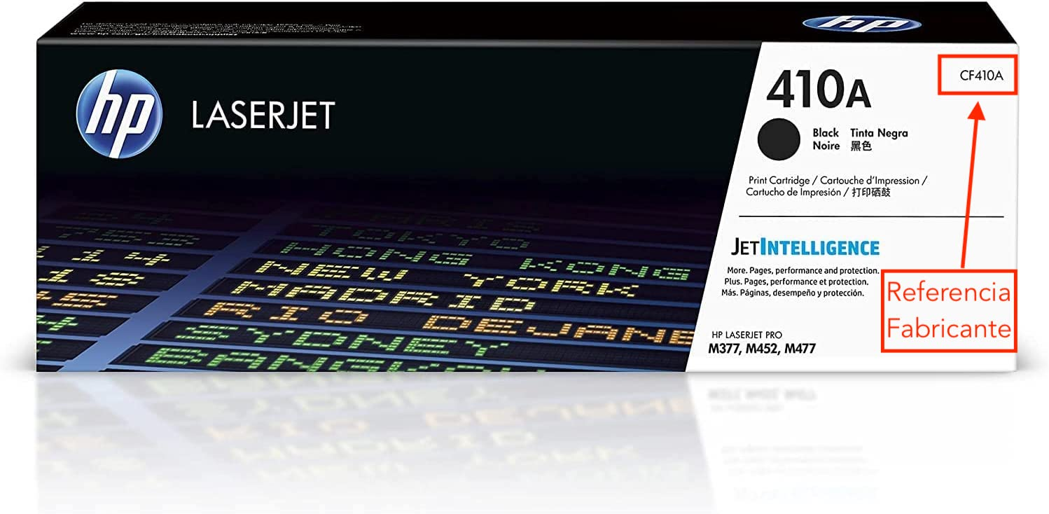
A tener en cuenta: - Los productos deben estar precintados de origen. - Deben ser del fabricante de la impresora o fotocopiadora (Hp, Canon, Lexmark, Ricoh, ETC...), no tasamos ni adquirimos compatibles de terceras marcas.
- Es idoneo adjuntar imagenes generales de los artículos que van a ser tasados.
- Recotinta asume los gastos de recogida y gestión de la misma en la dirección que nos especifique y en el tramo horario que nos facilite para su mayor comodidad.
* Ejemplo de "referencia de fabricante":
FORMULARIO DE TASACIÓN
MARCA | REFERENCIA FABRICANTE * | UNIDADES

